Labor Solarkollektormessung
 |  |  |  | Wirkungsgrad allg.= | Optiche WG - ((ko*dT)+(k1*dT))/E
Wirkungsgrad= | Qpunkt / (Strahlung * Fläche)
Qpunkt= | m * cp * dT
Tmittel= | Tin+Tout/2
Fläche in m^2 | 1
Cp Wasser [kJ/kg K] | 4.18

Wirkungsgrad
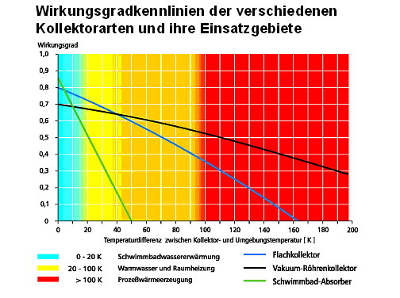
Messung 1 bei 18°C | 1 | 2 | 3 | 4 | 5 | 6 | 7 | 8 | 9 | 10

Massenstrom per 30s [g/30s] | 239.6 | 227.14 | 220.8 | 216.3 | 205.6 | 197.7 | 194 | 185.9 | 180.3 | 186.7
Massenstrom [kg/h] | 28.752 | 27.2568 | 26.496 | 25.956 | 24.672 | 23.724 | 23.28 | 22.308 | 21.636 | 22.404

Eingangstemperatur [°C] | 17.8 | 17.8 | 17.8 | 17.9 | 17.9 | 17.9 | 18 | 18 | 18 | 18
Ausgangstemperatur [°C] | 45.4 | 47.1 | 48.3 | 49 | 50.1 | 51 | 52.3 | 53.1 | 53.8 | 54.5
Strahlung [W/m²] | 1080 | 1078 | 1078 | 1080 | 1078 | 1080 | 1081 | 1080 | 1081 | 1080
Umgebungtemperatur [°C] | 18.9 | 18.7 | 18.7 | 19 | 19.1 | 19.1 | 19.2 | 19.3 | 19.5 | 19.5
mittlere Kollektortemp. | 31.6 | 32.45 | 33.05 | 33.45 | 34 | 34.45 | 35.15 | 35.55 | 35.9 | 36.25
mittlere Kollektortemp.- Umgebung | 12.7 | 13.75 | 14.35 | 14.45 | 14.9 | 15.35 | 15.95 | 16.25 | 16.4 | 16.75
Auswertung Messung 1
Strahlungsdurchschnitt
dT (Ausgang - Eingang) [K] | 27.6 | 29.3 | 30.5 | 31.1 | 32.2 | 33.1 | 34.3 | 35.1 | 35.8 | 36.5
Q Wärmestrom [Watt] | 921.40576 | 927.29147867 | 938.3264 | 937.28558 | 922.43125333 | 911.77922 | 927.15186667 | 909.16254 | 899.36044 | 949.49396667
Wirkungsgrad | 0.85315348148 | 0.86019617687 | 0.87043265306 | 0.86785701852 | 0.85568761905 | 0.84424001852 | 0.85767980265 | 0.84181716667 | 0.83197080481 | 0.87916108025

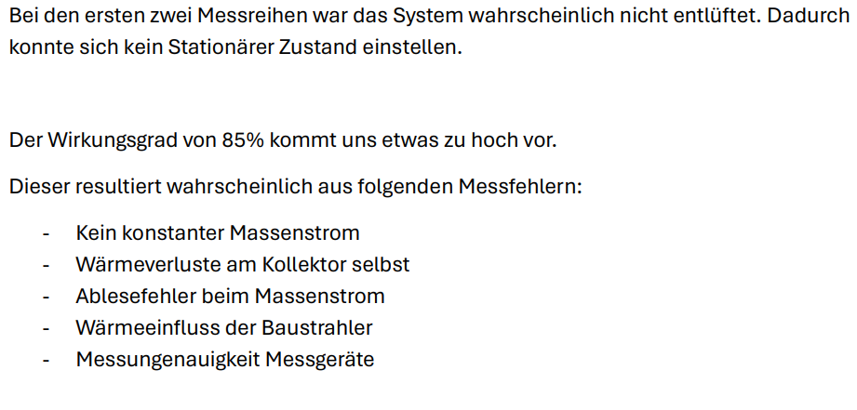
Messung 2 bei 29°C Volumenstrom Niedrig Luft im System! | 1 | 2 | 3 | 4 | 5 | 6 | 7 | 8 | 9 | 10

Massenstrom per 30s [g/30s] | 128.5 | 120.1 | 119.6 | 114.9 | 108.3 | 103.8 | 94.6 | 91.3 | 86.7
Massenstrom [kg/h] | 15.42 | 14.412 | 14.352 | 13.788 | 12.996 | 12.456 | 11.352 | 10.956 | 10.404 | 0

Eingangstemperatur [°C] | 29.6 | 29.6 | 29.6 | 29.6 | 29.6 | 29.7 | 29.7 | 29.7 | 29.7
Ausgangstemperatur [°C] | 75.8 | 78 | 79.9 | 81.9 | 84.2 | 86.5 | 89.3 | 92.6 | 95.5
Strahlung [W/m²] | 1072 | 1068 | 1072 | 1070 | 1070 | 1071 | 1071 | 1070 | 1070
Umgebungtemperatur [°C] | 19.9 | 20.1 | 20.1 | 20.4 | 20.3 | 20.3 | 20.3 | 20.6 | 20.6
mittlere Kollektortemp. | 52.7 | 53.8 | 54.75 | 55.75 | 56.9 | 58.1 | 59.5 | 61.15 | 62.6
mittlere Kollektortemp.- Umgebung | 32.8 | 33.7 | 34.65 | 35.35 | 36.6 | 37.8 | 39.2 | 40.55 | 42
Auswertung Messung 1
Strahlungsdurchschnitt
dT (Ausgang - Eingang) [K] | 46.2 | 48.4 | 50.3 | 52.3 | 54.6 | 56.8 | 59.6 | 62.9 | 65.8 | 0
Q Wärmestrom [Watt] | 827.1802 | 809.92237333 | 838.21261333 | 837.29162 | 823.90308 | 821.48704 | 785.58362667 | 800.15928667 | 794.87716 | 0
Wirkungsgrad | 0.7716233209 | 0.75835428215 | 0.78191475124 | 0.78251553271 | 0.7700028785 | 0.76702804855 | 0.7335047868 | 0.74781241745 | 0.74287585047 | 0

Messung 3 bei 29°C Normaler Volumenstrom | 1 | 2 | 3 | 4 | 5 | 6 | 7 | 8 | 9 | 10

Massenstrom per 30s [g/30s] | 626.4 | 614.7 | 602 | 606.3 | 601
Massenstrom [kg/h] | 75.168 | 73.764 | 72.24 | 72.756 | 72.12 | 0 | 0 | 0 | 0 | 0

Eingangstemperatur [°C] | 29.2 | 29.2 | 29.2 | 29.1 | 29.1
Ausgangstemperatur [°C] | 40.3 | 40.5 | 40.5 | 40.6 | 40.6
Strahlung [W/m²] | 1071 | 1072 | 1070 | 1070 | 1069
Umgebungtemperatur [°C] | 20.4 | 20.4 | 20.6 | 20.7 | 20.9
mittlere Kollektortemp. | 34.75 | 34.85 | 34.85 | 34.85 | 34.85
mittlere Kollektortemp.- Umgebung | 14.35 | 14.45 | 14.25 | 14.15 | 13.95
Auswertung Messung 1
Strahlungsdurchschnitt
dT (Ausgang - Eingang) [K] | 11.1 | 11.3 | 11.3 | 11.5 | 11.5 | 0 | 0 | 0 | 0 | 0
Q Wärmestrom [Watt] | 968.79024 | 967.82466 | 947.82893333 | 971.4947 | 963.00233333 | 0 | 0 | 0 | 0 | 0
Wirkungsgrad | 0.90456605042 | 0.90282151119 | 0.88582143302 | 0.90793897196 | 0.90084409105 | 0 | 0 | 0 | 0 | 0

csp Assuna
CHEAT SHEET Nachhaltige Energiesystem Labor

LEGC SAM
 | No. | Input | Value
 | 1 | Capital Expenditure/ Investitionkosten (CAPEX) | 1217000000 | 17000000
 | 2 | Energie Ertrag/ Energy Harvest [kWh] | 808000000 | 21000000*0,093
LCOE SAM
 | 3 | Return of Equity (RoE) [decimal p.a] | 0.15 |  |  |  |  |  |  |  |  |  | MW |  | EGC
EGC
10 | 0.0933
50 | 9.24
100 | 9.24
200 | 9.24
 | 4 | Debt Ratio [decimal] | 0.06 | Debt/Equity Ratios check: | 0.26 |  |  |  |  |  |  |  | 10 | KW | 0.031 | €/kwh
 | 5 | Equity Ratio [decimal] | 0.2 |  |  |  |  |  |  |  |  |  | 50 | KW | 0.034 | €/kwh
 | 6 | Debt Rate [% p.a] | 0.065 |  |  |  |  |  |  |  |  |  | 100 | KW | 0.034 | €/kwh
 | 7 | Depreciation Period/ Laufzeit [jahren] | 20 |  |  | MW | EGC |  |  |  |  |  | 200 | KW | 0.033 | €/kwh
 | 8 | OPEX (O&M) [decimal p.a] | 0.025 |  |  | 10 | 9.33
 | 9 | EPC [$/kW] |  |  |  | 50 | 9.24 |  |  |  |  |  | MW | EGC
 | 10 | Full Load Hour (FLH) [h/a] |  |  |  | 100 | 9.24 |  |  |  |  |  | 10 | 0.031 | 9.33
 | No. | Output | Value |  |  | 200 | 9.24 |  |  |  |  |  | 50 | 0.034
 | 1 | Weighted average cost of capital (WACC) | 0.0339 |  |  |  |  |  |  |  |  |  | 100 | 0.034
 | 2 | Annuity Rate | 0.069662581009 |  |  |  |  |  |  |  |  |  | 200 | 0.033
 | 3 | Annual Capital Cost | 84779361.088
 | 4 | Electricity Generation Cost (EGC) / LCOE | 0.14257965481 | EGC [CENT/kWh]: | 14.257965481
 |  | Electricity Generation Cost (EGC) mit Annual elec. Generation (EPC) | #DIV/0!

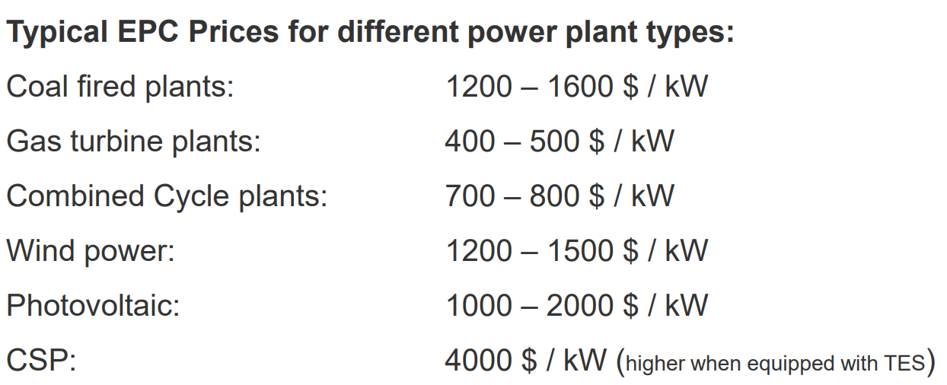
LEGC SAM 200 MW
LEGC SAM
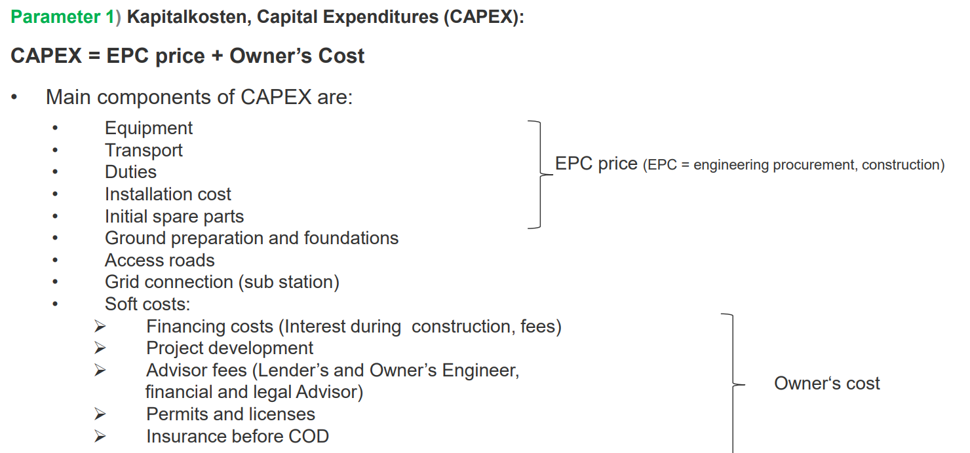
LEGC SAM 100 MW

 |  |  |  |  |  |  |  |  | SM | EGC 100MW | EGC 200MW

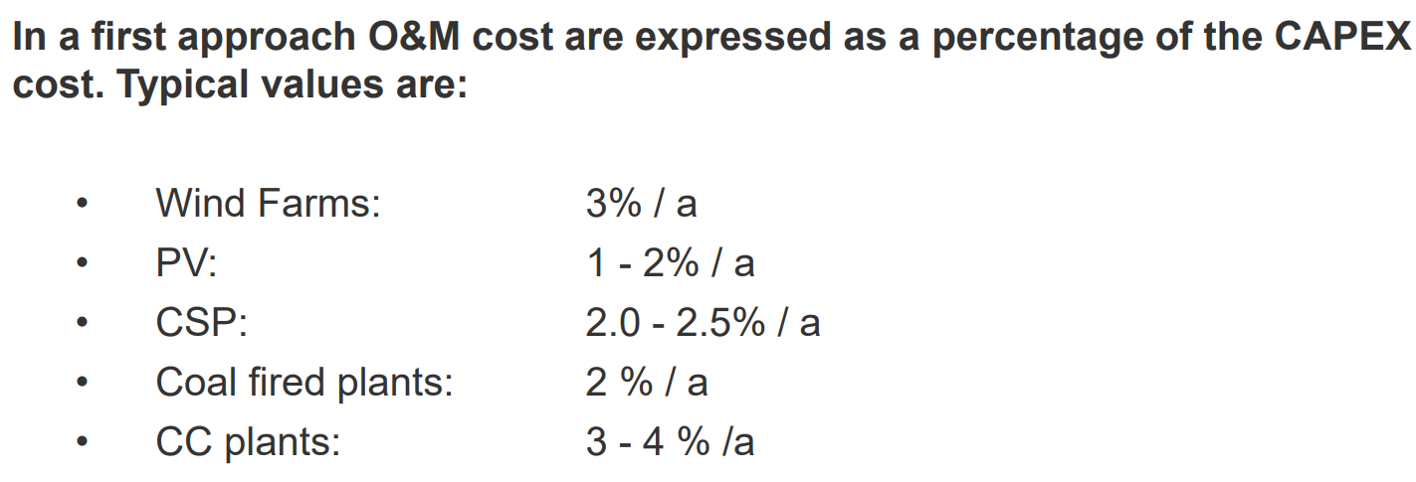
 |  |  |  |  |  |  |  |  | SM | EGC 100MW | EGC 200MW
 |  |  |  |  |  |  |  | 0.180 | 2.00 | 0.237 | 0.180
 |  |  |  |  |  |  |  | 0.175 | 2.20 | 0.235 | 0.175 | 0.187
 |  |  |  |  |  |  |  | 0.173 | 2.40 | 0.235 | 0.173 | 0.187
 |  |  |  |  |  |  |  | 0.175 | 2.60 | 0.239 | 0.175 | 0.190
 |  |  |  |  |  |  |  | 0.178 | 2.80 | 0.243 | 0.178 | 0.193
 |  |  |  |  |  |  |  |  | 3.00

 |  |  |  |  |  |  |  |  | 3.40 | 0.26 |  | 0.21

 |  |  |  |  |  |  |  |  |  |  | 0.18
 |  |  |  |  |  |  |  |  |  |  | 0.17
 |  |  |  |  |  |  |  |  |  |  | 0.17 |  |  |  |  | neu
 |  |  |  |  |  |  |  |  |  |  | 0.17 |  |  |  |  | SM | EGC 100MW | EGC 200MW
 |  |  |  |  |  |  |  |  |  |  | 0.18

 |  |  |  |  |  |  |  |  |  |  |  |  |  |  |  | 1.80
 |  |  |  |  |  |  |  |  |  |  |  |  |  |  |  | 2.00 |  | 0.173
 |  |  |  |  |  |  |  |  |  |  |  |  |  |  |  | 2.20
 |  |  |  |  |  |  |  |  |  |  |  |  |  |  |  | 2.40 |  | 0.168
 |  |  |  |  |  |  |  |  |  |  |  |  |  |  |  | 2.60
 |  |  |  |  |  |  |  |  |  |  |  |  |  |  |  | 2.80

Sample
CHEAT SHEET Nachhaltige Energiesystem Labor

 | No. | Input | Value
 | 1 | Capital Expenditure/ Investitionkosten (CAPEX) | 17000000
 | 2 | Energie Ertrag/ Energy Harvest [kWh] | 21000000
EGC Sam
 | 3 | Return of Equity (RoE) [decimal p.a] | 0.15 |  |  |  |  | MW |  | EGC
EGC
10 | 0.0933
50 | 9.24
100 | 9.24
200 | 9.24
 | 4 | Debt Ratio [decimal] | 0.06 | Debt/Equity Ratios check: | 0.26 |  |  | 10 | kw | 0.0305 | €/kwh
 | 5 | Equity Ratio [decimal] | 0.2 |  |  |  |  | 50 | kw | 0.0342 | €/kwh
 | 6 | Debt Rate [% p.a] | 0.065 |  |  |  |  | 100 | kw | 0.0335 | €/kwh
 | 7 | Depreciation Period/ Laufzeit [jahren] | 20 |  |  | MW | EGC | 200 | kw | 0.0331 | €/kwh
 | 8 | OPEX (O&M) [decimal p.a] | 0.025 |  |  | 10 | 9.33
 | 9 | EPC [$/kW] |  |  |  | 50 | 9.24 | MW | EGC
 | 10 | Full Load Hour (FLH) [h/a] |  |  |  | 100 | 9.24 | 10 | 3.05 | 9.33
 | No. | Output | Value |  |  | 200 | 9.24 | 50 | 3.42
 | 1 | Weighted average cost of capital (WACC) | 0.0339 |  |  |  |  | 100 | 3.35
 | 2 | Annuity Rate | 0.069662581009 |  |  |  |  | 200 | 3.31
 | 3 | Annual Capital Cost | 1184263.8771
 | 4 | Electricity Generation Cost (EGC) / LCOE | 0.076631613197 | EGC [CENT/kWh]: | 7.6631613197
 |  | Electricity Generation Cost (EGC) mit Annual elec. Generation (EPC) | #DIV/0!

Asuna PV 10
CHEAT SHEET Nachhaltige Energiesystem Labor
EGC
 | No. | Input | Value
 | 1 | Capital Expenditure/ Investitionkosten (CAPEX) | 17000000
 | 2 | Energie Ertrag/ Energy Harvest [kWh] | 21000000 |  |  | MW |  | EGC
 | 3 | Return of Equity (RoE) [decimal p.a] | 0.15 |  |  | 10 | kw | 0.09 | €/kwh
 | 4 | Debt Ratio [decimal] | 0.8 | Debt/Equity Ratios check: | 1 | 50 | kw | 9.24 | €/kwh
 | 5 | Equity Ratio [decimal] | 0.2 |  |  | 100 | kw | 9.24 | €/kwh
 | 6 | Debt Rate [% p.a] | 0.06 |  |  | 200 | kw | 9.24 | €/kwh
 | 7 | Depreciation Period/ Laufzeit [jahren] | 20
 | 8 | OPEX (O&M) [decimal p.a] | 0.015
 | 9 | EPC [$/kW]
 | 10 | Full Load Hour (FLH) [h/a]
 | No. | Output | Value
 | 1 | Weighted average cost of capital (WACC) | 0.078
 | 2 | Annuity Rate | 0.10034103966
 | 3 | Annual Capital Cost | 1705797.6742
 | 4 | Electricity Generation Cost (EGC) / LCOE | 0.093371317821 | EGC [CENT/kWh]: | 9.3371317821
 |  | Electricity Generation Cost (EGC) mit Annual elec. Generation (EPC) | #DIV/0!

Dodge_city
CHEAT SHEET Nachhaltige Energiesystem Labor

 | No. | Input | Value |  |  | 100 MW PV Anlage |  |  |  | 10 MW PV Anlage
 | 1 | Capital Expenditure/ Investitionkosten (CAPEX) | 166138920.34 |  |  | Inverterzahlen | LCOE [cent/kWh] | CAPEX [$] | EE [kWh] | Inverterzahlen | LCOE [cent/kWh] | CAPEX [$] | EE [MWh]
 | 2 | Energie Ertrag/ Energy Harvest [kWh] | 176430416 |  |  | 70 | 3.34 | 166040640.34 | 174604160 | 6 | 3.44 | 16341614.28 | 16.6
 | 3 | Return of Equity (RoE) [decimal p.a] | 0.15 |  |  | 75 | 2.61 | 166089780.34 | 176086144 | 7 | 3.27 | 16350974.28 | 17.54
 | 4 | Debt Ratio [decimal] | 0.8 | Debt/Equity Ratios check: | 1 | 80 | 2.59 | 166138920.34 | 176430416 | 8 | 3.23 | 16360334.28 | 17.75
 | 5 | Equity Ratio [decimal] | 0.2 |  |  | 90 | 3.31 | 166237200.34 | 176378928 | 9 | 3.23 | 16369694.28 | 17.749
 | 6 | Debt Rate [% p.a] | 0.06 |  |  | 95 | 3.31 | 166286340.34 | 176299568
 | 7 | Depreciation Period/ Laufzeit [jahren] | 20
 | 8 | OPEX (O&M) [decimal p.a] | 0.015 |  |  | Neigungswinkel [°] | LCOE [cent/kWh] | EE [MWh]
 | 9 | EPC [$/kW] |  |  |  | 15 | 3.5 | 166.68
 | 10 | Full Load Hour (FLH) [h/a] |  |  |  | 20 | 3.41 | 170.83
 | No. | Output | Value |  |  | 25 | 3.35 | 173.83
 | 1 | Weighted average cost of capital (WACC) | 0.078 |  |  | 30 | 3.32 | 175.69
 | 2 | Annuity Rate | 0.10034103966 |  |  | 35 | 3.3 | 176.43
 | 3 | Annual Capital Cost | 16670551.995 |  |  | 40 | 3.31 | 176.03
 | 4 | Electricity Generation Cost (EGC) / LCOE [$] | 0.10861299449 | EGC [CENT/kWh]: | 10.861299449
 |  | Electricity Generation Cost (EGC) mit Annual elec. Generation (EPC) | #DIV/0!

San_Diego
CHEAT SHEET Nachhaltige Energiesystem Labor

 | No. | Input | Value |  |  | 100 MW PV Anlage |  |  |  | 10 MW PV Anlage
 | 1 | Capital Expenditure/ Investitionkosten (CAPEX) | 174917839.02 |  |  | Inverterzahlen (DATEN AUS DODGE CITY) | LCOE [cent/kWh] | CAPEX [$] | EE [kWh] | Inverterzahlen | LCOE [cent/kWh] | CAPEX [$] | EE [MWh]
 | 2 | Energie Ertrag/ Energy Harvest [kWh] | 191347184 |  |  | 70 | 3.21 |  |  | 6 | 3.4
 | 3 | Return of Equity (RoE) [decimal p.a] | 0.15 |  |  | 75 | 3.19 |  |  | 7 | 3.22
 | 4 | Debt Ratio [decimal] | 0.8 | Debt/Equity Ratios check: | 1 | 80 | 3.19 |  |  | 8 | 3.19
 | 5 | Equity Ratio [decimal] | 0.2 |  |  | 90 | 3.2 |  |  | 9 | 3.2
 | 6 | Debt Rate [% p.a] | 0.06 |  |  | 95 | 3.21
 | 7 | Depreciation Period/ Laufzeit [jahren] | 20
 | 8 | OPEX (O&M) [decimal p.a] | 0.015 |  |  | Neigungswinkel [°] | LCOE [cent/kWh] | EE [MWh]
 | 9 | EPC [$/kW] |  |  |  | 15 | 3.3 | 185.49
 | 10 | Full Load Hour (FLH) [h/a] |  |  |  | 20 | 3.25 | 188.74
 | No. | Output | Value |  |  | 25 | 3.21 | 190.76
 | 1 | Weighted average cost of capital (WACC) | 0.078 |  |  | 27 | 3.2 | 191.23
 | 2 | Annuity Rate | 0.10034103966 |  |  | 30 | 3.2 | 191.56
 | 3 | Annual Capital Cost | 17551437.823 |  |  | 32 | 3.2 | 191.53
 | 4 | Electricity Generation Cost (EGC) / LCOE [$] | 0.10543769177 | EGC [CENT/kWh]: | 10.543769177 | 35 | 3.21 | 191.13
 |  | Electricity Generation Cost (EGC) mit Annual elec. Generation (EPC) | #DIV/0!
LCOE [cent/kWh] bezüglich auf Anzahl der Inverter
LCOE [cent/kWh] Bezüglich auf Neigungswinkel
 | LCOE [cent/kWh]
15 | 3.3
20 | 3.25
25 | 3.21
27 | 3.2
30 | 3.2
32 | 3.2
35 | 3.21

WP Veruch
 |  |  |  |  |  |  |  |  |  |  |  |  | FEHLERRECHNUNG

 |  | Wärmepumpe Versuch des NES LABOR
 |  |  |  |  |  |  |  |  |  |  |  |  | Zeit in min | 1 | 2 | 3 | 4 | 5 | 6 | 7 | 8 | 9 | 10 | 11 | 12 | 13 | 14 | 15 | 16 | 17 | 18 | 19 | 20
Tumgebung [C] | 14.5 | Zeit | momentane Pelektrich [kW] | Tkalt [C] | Twarm[C] | Qnutzt = m*c*dT [kJ] | Summe der Q [kJ] | Summe der Welektrisch in einer Minute (momentane* die vergangene Zeit) [kJ] | Leistungszahl (Summe der Q in kJ/Summe der Welektrisch in kJ) | Leistungszahl mit rel. Fehler | 15-minutige Arbeitszahl = | 2,41 +/- 1,29 | Welektrich [kW] | 0.1047 | 0.1057 | 0.107 | 0.11 | 0.11 | 0.114 | 0.117 | 0.12 | 0.12 | 0.122 | 0.108 | 0.109 | 0.11 | 0.11 | 0.113 | 0.112 | 0.123 | 0.112 | 0.114 | 0.116
Mwasser [kg] | 4 | 1 | 0.105 | 15.5 | 14.4 | 1.7 | 1.7 | 6.282 | 0.27 | 0,27 +/- 0 |  |  | Tkalt [C] | 15.5 | 15.4 | 14.1 | 11.5 | 12.3 | 9.2 | 10.6 | 9.6 | 8.8 | 8.2 | 7.4 | 5.6 | 6.2 | 5.5 | 4.8 | 4.3 | 4.5 | 4.11 | 4.1 | 3.5
Vwasser [L] | 4 | 2 | 0.106 | 15.4 | 14.6 | 3.4 | 5.0 | 12.624 | 0.40 | 0,4 +/- 0,42 |  |  | Twarm[C] | 14.4 | 14.6 | 17 | 17.5 | 19.7 | 20.8 | 21.6 | 22.3 | 24.6 | 25 | 25.9 | 26.3 | 27 | 27.6 | 28.3 | 28.3 | 28 | 27.8 | 27.7 | 27.7
Cpwasser [KJ/Kg K] | 4.19 | 3 | 0.107 | 14.1 | 17.0 | 40.2 | 45.3 | 19.044 | 2.38 | 2,38 +/- 5,03 |  |  | rel. Fehler der Q | 0 | 0.42 | 5.03 | 1.05 | 4.61 | 2.3 | 1.68 | 1.47 | 4.82 | 0.84 | 1.89 | 0.84 | 1.47 | 1.26 | 1.47 | 0 | 0.63 | 0.42 | 0.21 | 0
 |  | 4 | 0.110 | 11.5 | 17.5 | 8.4 | 53.6 | 25.644 | 2.09 | 2,09 +/- 1,05
 |  | 5 | 0.110 | 12.3 | 19.7 | 36.9 | 90.5 | 32.244 | 2.81 | 2,81 +/- 4,61
 |  | 6 | 0.114 | 9.2 | 20.8 | 18.4 | 108.9 | 39.084 | 2.79 | 2,79 +/- 2,3 |  |  | m*cp = | 16.72
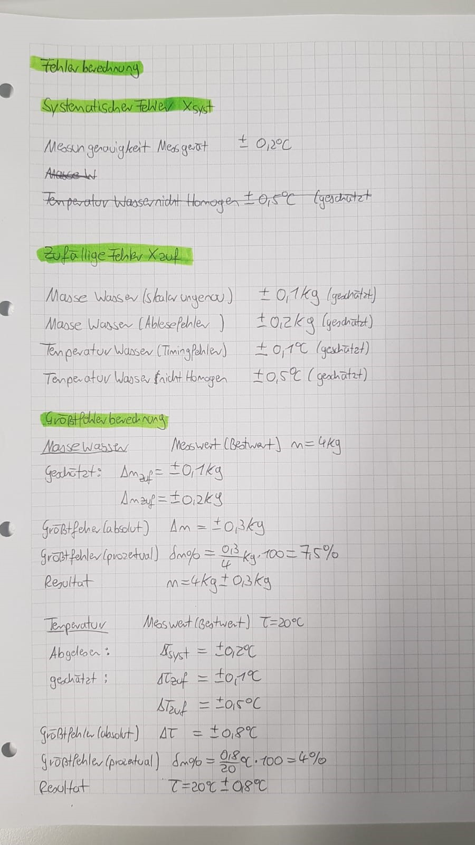
 |  | 7 | 0.117 | 10.6 | 21.6 | 13.4 | 122.3 | 46.104 | 2.65 | 2,65 +/- 1,68 |  |  | t warm start = | 14.4 |  |  |  |  |  |  |  |  |  | 1.2866666667
 |  | 8 | 0.120 | 9.6 | 22.3 | 11.7 | 134.1 | 53.304 | 2.52 | 2,52 +/- 1,47 |  |  | Q = m *c * dT
 |  | 9 | 0.120 | 8.8 | 24.6 | 38.5 | 172.6 | 60.504 | 2.85 | 2,85 +/- 4,82 |  |  | rel. Fehler Q = sqrt((dQ/dm)²*rel. Fehler der m² + (dQ/dT)²* rel. Fehler der T²)
 |  | 10 | 0.122 | 8.2 | 25.0 | 6.7 | 179.3 | 67.824 | 2.64 | 2,64 +/- 0,84 |  |  | rel. Fehler der Temperatur | 0.5 | 0.5
 |  | 11 | 0.108 | 7.4 | 25.9 | 15.1 | 194.4 | 74.304 | 2.62 | 2,62 +/- 1,89 |  |  | rel. Fehler der Masse (grob) | 0.5
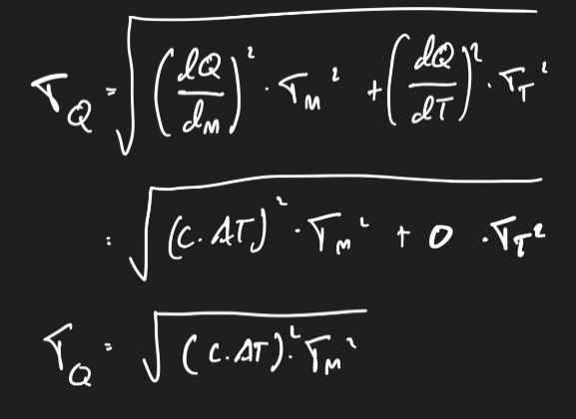
 |  | 12 | 0.109 | 5.6 | 26.3 | 6.7 | 201.1 | 80.844 | 2.49 | 2,49 +/- 0,84
 |  | 13 | 0.110 | 6.2 | 27.0 | 11.7 | 212.9 | 87.444 | 2.43 | 2,43 +/- 1,47
 |  | 14 | 0.110 | 5.5 | 27.6 | 10.1 | 222.9 | 94.044 | 2.37 | 2,37 +/- 1,26
 |  | 15 | 0.113 | 4.8 | 28.3 | 11.7 | 234.6 | 100.824 | 2.33 | 2,33 +/- 1,47
 |  | 16 | 0.112 | 4.3 | 28.3 | 0.0 | 234.6 | 107.544 | 2.18 | 2,18 +/- 0
 |  | 17 | 0.123 | 4.5 | 28.0 | 5.0 | 239.7 | 114.924 | 2.09 | 2,09 +/- 0,63
 |  | 18 | 0.112 | 4.1 | 27.8 | 3.4 | 243.0 | 121.644 | 2.00 | 2 +/- 0,42
 |  | 19 | 0.114 | 4.1 | 27.7 | 1.7 | 244.7 | 128.484 | 1.90 | 1,9 +/- 0,21
 |  | 20 | 0.116 | 3.5 | 27.7 | 0.0 | 244.7 | 135.444 | 1.81 | 1,81 +/- 0
Temperaturverhältnis
Leistungszahl
 |  |  |  |  |  |  |  |  |  |  | 2.41
 |  |  |  |  |  |  |  |  |  |  |  |  | 15-minutige Arbeitszahl | 2.31
Website Fehler
https://gsg-freiberg.de/wp-content/uploads/Fehlerrechnung.pdf
Was ist der Unterschied zwischen Leistungszahl und Jahresarbeitszahl (JAZ)?
Die Leistungszahl beschreibt die momentane im Labor unter Standardnorm gemessene Leistung der Wärmepumpe; die Jahresarbeitszahl ist ähnlich wie Leistungszahl aber direkt bei der Verwendung (bspw. Zuhause) über ein Jahr gemessen.
Wie ließe sich die Leistungszahl verbessern?
Effizientere Wärmepumpe (höhe JAZ oder COP), isolierung der Kupferleitungen, Rührwerk (zum verbessern des Wärmeübergangs), Niedrigere Vorlauftemperatur, Wärmequelle konstant halten, und Kenntnis der Nutzer.
Welcher systematische Fehler wird bei dieser Messung in Kauf genommen?
Wärmefluss in die Umgebung, veraltete Gerät, Messgerät nicht möglichst genau kalibriert, Temperatur des Wassers nicht gleich verteilt
Jemand will Ihnen eine Wärmepumpe zur Erzeugung von Warmwasser
verkaufen. Welchen Wert sollte die JAZ nicht unterschreiten?
Warmwassererzeugung bedeutet relative niedrige Vorlauftemperatur => Höhere JAZ. Sie muss immer deutlich besser als 2,5 oder ggf. 3 sein könnte (sonst man auch direkt mit einer Widerstandheizung heizen (elektrisch))

 |  |  |  |  |  |  |  |  |  |  |  |  | Temp diff |  | 0.2 | 2.4 | 0.5 | 2.2 | 1.1 | 0.8 | 0.7 | 2.3 | 0.4 | 0.9 | 0.4 | 0.7 | 0.6 | 0.7 | 0 | -0.3 | -0.2 | -0.1 | 0
 |  |  |  |  |  |  |  |  |  |  |  |  | Zeit in min | 1 | 2 | 3 | 4 | 5 | 6 | 7 | 8 | 9 | 10 | 11 | 12 | 13 | 14 | 15 | 16 | 17 | 18 | 19 | 20
 |  |  |  |  |  |  |  |  |  |  |  |  | Leistungszahl | 0.00 | 0.53 | 6.25 | 1.27 | 5.57 | 2.69 | 1.91 | 1.63 | 5.34 | 0.91 | 2.32 | 1.02 | 1.77 | 1.52 | 1.73 | 0.00 | -0.68 | -0.50 | -0.24 | 0.00

Leistungszahl

Madinat Zayed_CSP
CHEAT SHEET Nachhaltige Energiesystem Labor

 | LCOE [cent/kWh]
6
7
8
9
 | No. | Input | Value |  |  | 100 MW CSP Anlage |  |  |  | 10 MW PV Anlage
 | 1 | Capital Expenditure/ Investitionkosten (CAPEX) | 666010614.5 |  |  | Solar Multiple | LCOE [cent/kWh] | CAPEX [$] | EE [kWh] | Inverterzahlen | LCOE [cent/kWh] | CAPEX [$] | EE [MWh]
 | 2 | Energie Ertrag/ Energy Harvest [kWh] | 427595488 |  |  | 2 | 15.84 |  |  | 6
 | 3 | Return of Equity (RoE) [decimal p.a] | 0.15 |  |  | 2.2 | 15.11 |  |  | 7
 | 4 | Debt Ratio [decimal] | 0.8 | Debt/Equity Ratios check: | 1 | 2.4 | 14.72 |  |  | 8
 | 5 | Equity Ratio [decimal] | 0.2 |  |  | 2.6 | 14.52 |  |  | 9
 | 6 | Debt Rate [% p.a] | 0.06 |  |  | 2.8 | 14.48
 | 7 | Depreciation Period/ Laufzeit [jahren] | 20 |  |  | 3 | 14.54
 | 8 | OPEX (O&M) [decimal p.a] | 0.025 |  |  | 3.2 | 14.75
 | 9 | EPC [$/kW]
 | 10 | Full Load Hour (FLH) [h/a]
 | No. | Output | Value
 | 1 | Weighted average cost of capital (WACC) | 0.078
 | 2 | Annuity Rate | 0.10034103966
 | 3 | Annual Capital Cost | 66828197.484
 | 4 | Electricity Generation Cost (EGC) / LCOE [$] | 0.19522765134 | EGC [CENT/kWh]: | 19.522765134
 |  | Electricity Generation Cost (EGC) mit Annual elec. Generation (EPC) | #DIV/0!
LCOE [cent/kWh] zu jede Solar Multiple
 | 14,75

Madinat Zayed
CHEAT SHEET Nachhaltige Energiesystem Labor

 | No. | Input | Value |  |  | 100 MW PV Anlage |  |  |  | 10 MW PV Anlage
 | 1 | Capital Expenditure/ Investitionkosten (CAPEX) | 164418543.58 |  |  | Inverterzahlen | LCOE [cent/kWh] | CAPEX [$] | EE [kWh] | Inverterzahlen | LCOE [cent/kWh] | CAPEX [$] | EE [MWh]
 | 2 | Energie Ertrag/ Energy Harvest [kWh] | 192940064 |  |  | 70 | 4.85 |  |  | 6 | 5.04
 | 3 | Return of Equity (RoE) [decimal p.a] | 0.15 |  |  | 75 | 4.84 |  |  | 7 | 4.82
 | 4 | Debt Ratio [decimal] | 0.8 | Debt/Equity Ratios check: | 1 | 80 | 4.85 |  |  | 8 | 4.8
 | 5 | Equity Ratio [decimal] | 0.2 |  |  | 90 | 4.86 |  |  | 9 | 4.8
 | 6 | Debt Rate [% p.a] | 0.06 |  |  | 95 | 4.89
 | 7 | Depreciation Period/ Laufzeit [jahren] | 20
 | 8 | OPEX (O&M) [decimal p.a] | 0.015 |  |  | Neigungswinkel [°] | LCOE [cent/kWh] | EE [MWh]
 | 9 | EPC [$/kW] |  |  |  | 15 | 4.77
 | 10 | Full Load Hour (FLH) [h/a] |  |  |  | 20 | 4.73
 | No. | Output | Value |  |  | 25 | 4.72
 | 1 | Weighted average cost of capital (WACC) | 0.078 |  |  | 30 | 4.74
 | 2 | Annuity Rate | 0.10034103966 |  |  | 35 | 4.75
 | 3 | Annual Capital Cost | 16497927.602 |  |  | 40 | 4.88
 | 4 | Electricity Generation Cost (EGC) / LCOE [$] | 0.098290657538 | EGC [CENT/kWh]: | 9.8290657538
 |  | Electricity Generation Cost (EGC) mit Annual elec. Generation (EPC) | #DIV/0!

